취업자 수_실업률 추이
『취업자 수/실업률 추이』

※그래프

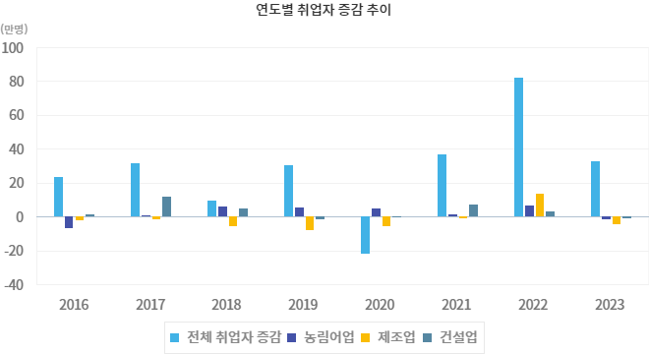

※통계표
통계표명: | 취업자수, 실업자, 실업률, 청년실업률
단위: | 만명, %
 | 2018 | 2019 | 2020 | 2021 | 2022 | 2023 | 202405월 | 202406월 | 202407월 | 202408월 | 202409월 | 202410월
취업자 증감 | 9.7 | 30.1 | -21.8 | 36.9 | 81.6 | 32.7 | 8.0 | 9.6 | 17.2 | 12.3 | 14.4 | 8.3
- 농림어업 | 6.2 | 5.5 | 5.0 | 1.3 | 6.7 | -1.3 | -3.4 | -3.3 | -2.6 | -4.0 | -4.2 | -6.7
- 제조업 | -5.6 | -8.1 | -5.3 | -0.8 | 13.5 | -4.3 | 3.8 | 0.9 | -1.1 | -3.5 | -4.9 | -3.3
- 건설업 | 4.7 | -1.5 | -0.4 | 7.4 | 3.3 | -0.9 | -4.7 | -6.6 | -8.1 | -8.4 | -10.0 | -9.3
실업자 | 107.3 | 106.3 | 110.8 | 103.7 | 83.3 | 78.7 | 88.4 | 85.7 | 73.7 | 56.4 | 62.2 | 67.8
실업률(%) | 3.8 | 3.8 | 4.0 | 3.7 | 2.9 | 2.7 | 3.0 | 2.9 | 2.5 | 1.9 | 2.1 | 2.3
청년실업자 | 40.8 | 38.6 | 37.0 | 32.6 | 27.2 | 24.3 | 27.6 | 25.1 | 22.3 | 16.2 | 19.9 | 21.5
청년실업률(%) | 9.5 | 8.9 | 9.0 | 7.8 | 6.4 | 5.9 | 6.7 | 6.2 | 5.5 | 4.1 | 5.1 | 5.5
출처: | 통계청「경제활동인구조사」
주석: | * 취업자 증감은 전년동기비
 | * 청년실업자 및 청년실업률 연령 기준 : 15~29세
 | * 실업자 및 실업률 통계의 경우, 1999년 5월부터 구직기간 4주 기준으로 변경되어 시계열 단절
 | 이전 자료는 경제활동인구 총괄 1주 기준 참고(kosis.kr)

※의미분석
지표설명 | ■ 고용지표 개념 o 조사대상월 15일 현재 만 15세 이상 인구 중 경제활동인구를 대상으로 고용지표를 조사 ※ 취업자 : 가. 조사대상주간에 수입을 목적으로 1시간 이상 일한자 나. 동일가구내 가구원이 운영하는 농장이나 사업체의 수입을 위해 주당 18시간이상 일한 무급가족종사자 다. 직업 또는 사업체를 가지고 있으나 일시적인 병 또는 사고, 연가, 교육, 노사분규 등의 사유로 일하지 못한 일시 휴직자 실업자 : 조사대상주간에 수입있는 일을 하지 않았고, 지난 4주간 일자리를 찾아 적극적으로 구직활동을 하였던 사람으로서 일자리가 주어지면 즉시 취업이 가능한 사람 실업률: 실업률(%)=(실업자/경제활동인구) × 100 청년실업률: 청년실업률(%)=(15~29세 실업자/ 15~29세 경제활동인구) × 100 ■ 지표의의 및 활용도 o 국민의 경제활동 즉, 국민의 취업, 실업 등과 같은 특성을 조사하여 거시경제 분석과 인력자원의 개발정책 수립에 필요한 기초 자료를 제공 ■ 수치해석 방법 o 고용상황은 취업자수 증감을 주요한 기준으로 실업률 등을 여타 고용지표를 감안하여 판단하는 것이 바람직 o 고용지표는 인구구조 변화에 영향을 많이 받는 측면이 있으므로 해석상 이를 감안할 필요 - 예 : 실업자수는 고용사정 악화 뿐만 아니라 인구증가에 따라서도 증가 o 고용지표는 계절적 요인에 크게 좌우되므로 이를 제거하기 위해 통상적으로 전년동기와 비교 o 국제노동기구(ILO) 고용통계기준 개정에 따라 실업자의 구직기간을 1주에서 4주로 변경 · 확정하여 1999년 6월(월별), 1999년 3/4분기(분기별), 2000년(연도별) 자료부터 실업자의 구직기간 요건을 4주로 변경하여 제공하고 있음 - 예 : 98년 6월의 실업자는 구직기간 1주요건이 적용되었으나 99년 6월 실업자는 구직기간 4주 요건이 적용되어 비교시 주의를 요함
지표해석 | ■ 기간별 증감 및 변동요인 o 전년대비 취업자 증가규모는 2010년 34.5만명, 2011년 49.4만명, 2012년 42.8만명, 2013년 34.5만명, 2014년 59.8만명, 2015년 28.1만명, 2016년 23.1만명, 2017년 31.6만명, 2018년 9.7만명, 2019년 30.1만명, 2020년 -21.8만명, 2021년 36.9만명, 2022년 81.6만명, 2023년 32.7만명 o 2024년 10월 고용률은 63.3% (전년동월대비 동) ※ 15~64세(OECD비교기준) 고용률 : 69.8%(전년동월대비 0.1%p 상승) o 취업자는 2884.7만명으로 전년동월대비 8.3만명 증가 o 실업률은 2.3%로 전년동월대비 0.2%p 상승 o 실업자는 67.8만명으로 전년동월대비 5.1만명 증가
유의사항 | o 고용상황은 취업자수 증감을 주요한 기준으로 실업률 등을 여타 고용지표를 감안하여 판단하는 것이 바람직 o 고용지표는 인구구조 변화에 영향을 많이 받는 측면이 있으므로 해석상 이를 감안할 필요 (예 : 실업자수는 고용사정 악화 뿐만 아니라 인구증가에 따라서도 증가) o 실업률 등 고용지표는 계절적 요인에 크게 좌우되므로 이를 제거하기 위해 통상적으로 전년동기와 비교

※관련용어
취업자: | 조사대상주간에 수입을 목적으로 1시간 이상 일한자
실업자: | 근로능력이 있고 조사대상주간을 포함한 지난 4주간 적극적으로 구직활동을 하였으나 수입 있는 일을 하지 않은 자
실업률: | 실업자/경제활동인구 × 100
청년실업률: | 15~29세 실업자/ 15~29세 경제활동인구 × 100
기저효과(Base effect): | 지표를 평가하는데 있어 기준시점과 비교시점의 상대적 차이에 따라 그 결과값이 실제보다 왜곡되어 나타나는 현상

※지표정보
담당 부서 및 연락처 | 기획재정부, 인력정책과, 044-215-8537
최근 갱신일 | 2024-11-25(입력예정일 : 2024-12-20)
자료 출처 | 『고용동향』(매 익월 중순)
공표 주기 | 매월

소비자물가지수
『소비자물가지수』

※그래프

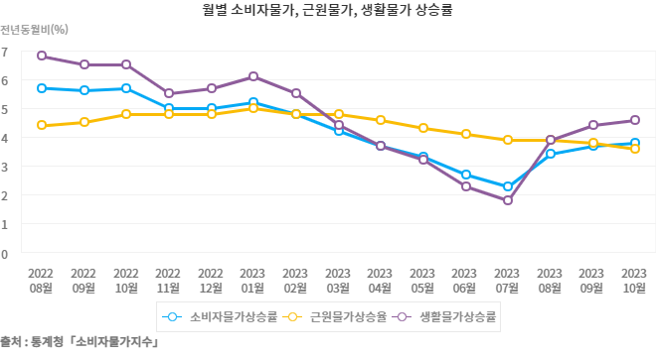

※통계표
통계표명: | 소비자물가상승률
단위: | 전년비,전년동월비, %
 | 2019 | 2020 | 2021 | 2022 | 2023 | 202405월 | 202406월 | 202407월 | 202408월 | 202409월 | 202410월
소비자물가 | 0.4 | 0.5 | 2.5 | 5.1 | 3.6 | 2.7 | 2.4 | 2.6 | 2.0 | 1.6 | 1.3
- 농축수산물 | -1.7 | 6.7 | 8.7 | 3.8 | 3.1 | 8.7 | 6.5 | 5.5 | 2.4 | 2.3 | 1.2
- 공업제품 | -0.2 | -0.2 | 2.3 | 6.9 | 2.6 | 2.1 | 2.1 | 2.6 | 1.4 | 0.3 | -0.3
- 집세 | -0.1 | 0.2 | 1.4 | 1.9 | 0.5 | 0.1 | 0.3 | 0.4 | 0.4 | 0.5 | 0.5
- 공공서비스 | -0.5 | -1.9 | 1.0 | 0.8 | 1.3 | 2.2 | 2.2 | 1.9 | 1.4 | 1.3 | 0.9
- 개인서비스 | 1.9 | 1.2 | 2.6 | 5.4 | 4.8 | 2.8 | 2.7 | 2.9 | 3.0 | 2.9 | 2.9
근원물가 | 0.9 | 0.7 | 1.8 | 4.1 | 4.0 | 2.2 | 2.2 | 2.2 | 2.1 | 2.0 | 1.8
생활물가 | 0.2 | 0.4 | 3.2 | 6.0 | 3.9 | 3.1 | 2.8 | 3.0 | 2.1 | 1.5 | 1.2
출처: | 통계청「소비자물가지수」
주석: | 2020년을 100으로 458개 조사항목을 가중평균하여 매월 지수를 산출 발표

※의미분석
지표설명 | ■ 소비자물가지수 개념 ° 소비자물가지수 - 도시가계가 일상생활을 영위하기 위해 구입하는 상품가격과 서비스 요금의 변동을 종합적으로 측정하기 위해 작성하는 지수 - 2020년을 기준(=100)으로 가계소비지출에서 차지하는 비중으로 1,000분비로 산출, 품목 458개를 대상으로 작성 ° 농산물 및 석유류 제외지수 - 소비자물가조사 458개 품목 중 가뭄이나 장마와 같은 계적적인 요인이나 국제유가 변동 등 일시적인 충격에 의한 물가변동분을 제거하고 장기적인 추세를 파악하기 위해 곡물을 제외한 농산물과 석유류에 해당되는 품목들을 제외하고 나머지 401개 품목들의 가격변동만을 집계하여 작성한 지수로서 근원 인플레이션에 가까운 지수 ° 식료품 및 에너지 제외지수 - 농산물 및 석유류 제외지수의 제외품목에 수산물, 축산물 및 에너지를 추가로 제외한 지수 (OECD 방식) ° 생활물가 - 일반소비자들이 자주 구입하는 품목과 기본 생필품 144개 품목을 대상으로 작성한 지수 ■ 의의 및 활용도 : ° 매월 상품가격과 서비스 요금의 변동률을 측정하여 물가상승에 따른 소비자부담, 구매력 등 측정에 활용 ■ 수치해석 방법 ° 전월(년)비 상승률 : 전월(년)과 비교한 금월(년)의 물가수준 변동률 (예 : 08년 7월 전월비 0.7% 상승은 08.7월 소비자물가지수가 08.6월 대비 0.7% 상승한 것을 나타냄) ° 전년동월비 상승률 : 전년도 같은 달과 비교한 금월의 물가수준 변동률 (예 : 08년 7월 전년동월비 5.9% 상승은 08.7월 소비자물가지수가 07.7월 대비 5.9% 상승한 것을 나타냄) ° 전년동기비 상승률 : 금년 1월부터 금월까지의 물가(평균)을 전년 동기간 물가수준(평균)과 비교한 변동률 (예 : 08년 7월 전년동기비 4.5% 상승은 08년 1월에서 7월까지 소비자물가지수 평균이 07년 1월에서 7월까지 소비자물가 평균보다 4.5% 상승한 것을 나타냄)
지표해석 | ■ 최근 소비자물가 동향 및 분석 ○ 8월 소비자물가는 전년동월비 5.7% 상승(전월비 △0.1%하락), 근원물가(농산물, 석유류 제외)는 전년동월비 4.4% 상승(전월비 0.2%상승) ○ 생활물가지수는 전년동월비 6.8% 상승, 신선식품지수는 전년동월비 14.9% 상승
유의사항 | o 소비자물가지수는 물가변동이 도시가구의 소비생활에 미치는 영향을 나타내는 지표로 어느 특정 가구나 계층을 대상으로 측정하는 것이 아니라 전체 도시 가구의 평균적인 영향을 나타냄 o 체감물가는 소비자들이 일상생활에서 자주 구입하는 품목들의 가격변동을 통해 느끼는 것이므로 개인별 또는 가구별로 차이가 있을 수 있음 o 2020년 기공표 통계의 가중치 개편 적용

※관련용어
생활물가지수: | 소비자들의 체감물가를 설명하기 위해 구입 빈도가 높고 지출비중이 높아 가격변동을 민감하게 느끼는 144개 품목으로 작성한 지수
근원물가지수(농산물 및 석유류 제외지수): | 전체 소비자물가 458개 품목 중에서 계절적으로 영향받는 농산물과 외부적요인에 크게 영향받는 석유류 등을 제외하고 나머지 품목을 별도로 집계한지수. 물가변동의 장기적인 추세를 파악하기 위한 것으로 근원 인플레이션 지수라 할 수 있음

※지표정보
담당 부서 및 연락처 | 기획재정부, 물가정책과, 044-215-2781
최근 갱신일 | 2024-11-05(입력예정일 : 2024-12-04)
자료 출처 | 『소비자물가지수』(매 익월 초)
공표 주기 | 매월

합계출산율
『합계출산율』

※그래프

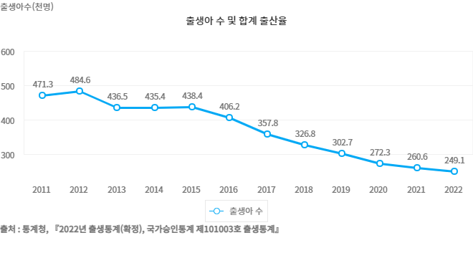

※통계표
통계표명: | 합계 출산율
단위: | 천명, 가임여자 1명당 명
 | 2014 | 2015 | 2016 | 2017 | 2018 | 2019 | 2020 | 2021 | 2022 | 2023
출생아 수 | 435.4 | 438.4 | 406.2 | 357.8 | 326.8 | 302.7 | 272.3 | 260.6 | 249.1 | 230.0
합계 출산율 | 1.205 | 1.239 | 1.172 | 1.052 | 0.977 | 0.918 | 0.837 | 0.808 | 0.780 | 0.720
출처: | 통계청, 『2023년 출생통계(확정), 국가승인통계 제10103호 출생통계』
주석: | * 합계 출산율 (TFR, Total Fertility Rate) : 여성 1명이 평생동안 낳을 것으로 예상되는 평균 출생아 수를 나타낸 지표로서 연령별 출산율(ASFR)의 총합이며, 출산력 수준을 나타내는 대표적 지표임

※의미분석
지표설명 | ■ 합계출산율(TFR, Total Fertilty Rate) ° 한 여자가 가임기간(15~49세) 동안 낳을 것으로 예상되는 평균 출생아 수를 나타낸 지표로써 연령별 출산율 (ASFR) 의 총합 * 작성근거 : 통계법 제24조의 2 제 4항(인구동태통계) 및 통계법 제17조 제1항에 의한 지정통계 (승인번호 제 101003호, 인구동향조사)
지표해석 | ■ 합계출산율 추세 - 합계출산율은 0.78명으로 출생통계 작성(1970년) 이래 최저치 - 35세 미만 연령층의 출산율은 감소, 35세 이상은 증가 - 모의 평균 출산연령은 33.5세, 전년대비 0.2세 상승 ■ 향후 전망 ° 통계청 장래인구추계(2021.12월) 중위추계*결과에 따르면 합계출산율은 * 장래(중위추계) 합계출산율(명) : (`20) 0.84 → (`21) 0.82 → (`22) 0.77 → (`23) 0.73명

※관련용어
합계출산율: | 한 여자가 가임 기간(15~49세) 동안 낳을 것으로 예상되는 평균 출생아 수를 나타낸 지표로서 연령별 출산율(ASFR))의 총합
연령별 출산율(ASFR): | 특정 1년 간의 15~49세까지의 모의 연령별 출생아 수를 해당 연도 여자 연앙인구로 나눈 수치를 1,000분비로 나타낸 것

※지표정보
담당 부서 및 연락처 | 보건복지부, 인구정책총괄과, 044-202-3372
최근 갱신일 | 2024-09-05(입력예정일 : 2025-08-31)
자료 출처 | 통계청, 『2023년 출생통계(확정), 국가승인통계 제101003호 출생통계』
공표 주기 | 1년

경기종합지수
『경기종합지수』

※그래프

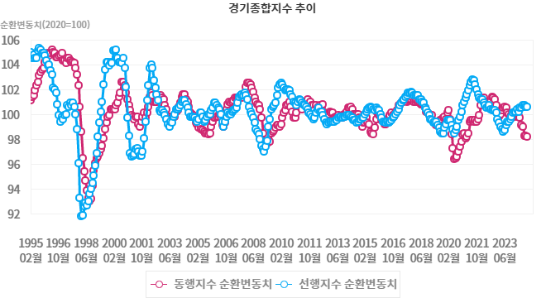

※통계표
통계표명: | 경기종합지수
단위: | 2020=100
 | 202309월 | 202310월 | 202311월 | 202312월 | 202401월 | 202402월 | 202403월 | 202404월 | 202405월 | 202406월 | 202407월 | 202408월 | 202409월
동행지수순환변동치 | 99.8 | 99.9 | 99.9 | 99.8 | 99.9 | 100.1 | 99.8 | 99.7 | 99.1 | 99.0 | 98.3 | 98.3 | 98.2
선행지수순환변동치 | 99.6 | 99.8 | 100.1 | 100.2 | 100.2 | 100.4 | 100.2 | 100.5 | 100.5 | 100.7 | 100.7 | 100.6 | 100.6
출처: | 통계청「산업활동동향」
주석: | 추세치=100을 기준으로 순환변동치가 100을 상회하면 추세이상의 성장을 하고 있고 100을 하회하면 추세이하의 성장을 하고 있다고 볼 수 있으며 순환변동치 수준보다는 방향 중심으로 해석

※의미분석
지표설명 | ■ 경기종합지수 의의 ° 경기종합지수는 국민경제 전체의 경기동향을 쉽게 파악하기 위하여 경제부문별(생산, 투자,고용, 소비 등)로 경기에 민감하게 반영하는 주요 경제지표들을 선정한 후 이 지표들의 전월대비 증감률을 합성하여 작성 ☞ 개별 구성지표들의 증감률 크기에 의해 경기변동의 진폭까지도 알 수 있으므로 경기변동의 방향, 국면 및 전환점은 물론 속도까지도 동시에 분석할 수 있어 우리나라의 대표적인 종합경기지표로 널리 활용되고 있음
지표해석 | ■ 경기종합지수 구성 ㅇ 경기종합지수에는 선행(Leading), 동행(Coincident), 후행(Lagging)종합지수가 있음 (1) 선행종합지수는 앞으로의 경기동향을 예측하는 지표로서 구인구직비율, 건설수주액, 재고순환지표 등과 같이 앞으로 일어날 경제현상을 미리 알려주는 7개 지표들의 움직임을 종합하여 작성함 (2) 동행종합지수는 현재의 경기상태를 나타내는 지표로서 광공업생산지수, 소매판매액지수, 비농림어업취업자수 등과 같이 국민경제 전체의 경기변동과 거의 동일한 방향으로 움직이는 7개 지표로 구성됨 (3) 후행종합지수는 경기의 변동을 사후에 확인하는 지표로서 생산자제품재고지수, 회사채유통수익률, 가계소비지출 등과 같은 5개 지표로 구성됨
유의사항 | o 경기예측력 및 현재 경기설명력 향상 등을 위한 제8차 경기종합지수 개편으로 2012. 2월부터 동행, 선행, 후행종합지수의 구성지표가 변경

※관련용어
선행종합지수: | 선행종합지수는 앞으로의 경기동향을 예측하는 지표로서 구인구직비율, 건설수주액, 재고순환지표 등과 같이 앞으로 일어날 경제현상을 미리 알려주는 9개 지표들의 움직임을 종합하여 작성함
동행종합지수: | 동행종합지수는 현재의 경기상태를 나타내는 지표로서 광공업생산지수, 소매판매액지수, 비농림어업취업자수 등과 같이 국민경제 전체의 경기변동과 거의 동일한 방향으로 움직이는 7개 지표로 구성됨
후행종합지수: | 후행종합지수는 경기의 변동을 사후에 확인하는 지표로서 생산자제품재고지수, 회사채유통수익률, 가계소비지출 등과 같은 5개 지표로 구성됨
동행지수 순환변동치: | 동행지수에서 추세변동분을 제거한 지표로 현재 경기 국면 및 전환점 파악에 이용
선행지수 순환변동치: | 선행지수에서 추세변동분을 제거한 지표로 향후 경기 국면 및 전환점 단기예측에 이용

※지표정보
담당 부서 및 연락처 | 기획재정부, 경제분석과, 044-215-2737
최근 갱신일 | 2024-11-18(입력예정일 : 2024-12-13)
자료 출처 | 『산업활동동향』(매 익월 하순)
공표 주기 | 매월

